2019_09_data
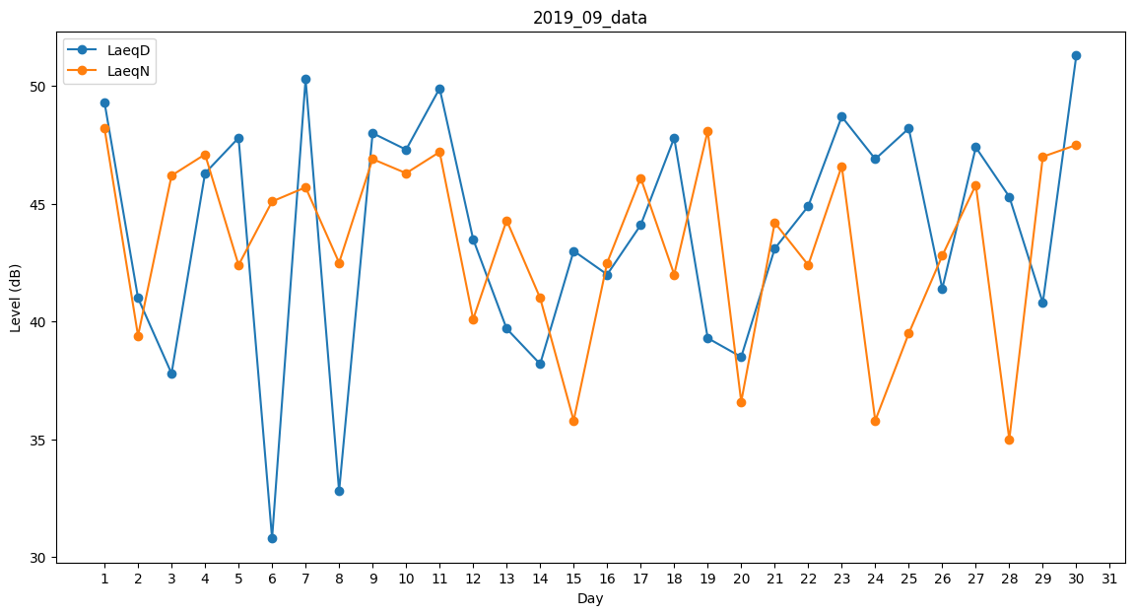
Day | LaeqD | LaeqN
1 | 49.3 | 48.2
2 | 41 | 39.4
3 | 37.8 | 46.2
4 | 46.3 | 47.1
5 | 47.8 | 42.4
6 | 30.8 | 45.1
7 | 50.3 | 45.7
8 | 32.8 | 42.5
9 | 48 | 46.9
10 | 47.3 | 46.3
11 | 49.9 | 47.2
12 | 43.5 | 40.1
13 | 39.7 | 44.3
14 | 38.2 | 41
15 | 43 | 35.8
16 | 42 | 42.5
17 | 44.1 | 46.1
18 | 47.8 | 42
19 | 39.3 | 48.1
20 | 38.5 | 36.6
21 | 43.1 | 44.2
22 | 44.9 | 42.4
23 | 48.7 | 46.6
24 | 46.9 | 35.8
25 | 48.2 | 39.5
26 | 41.4 | 42.8
27 | 47.4 | 45.8
28 | 45.3 | 35
29 | 40.8 | 47
30 | 51.3 | 47.5

